Фрезы фасочные
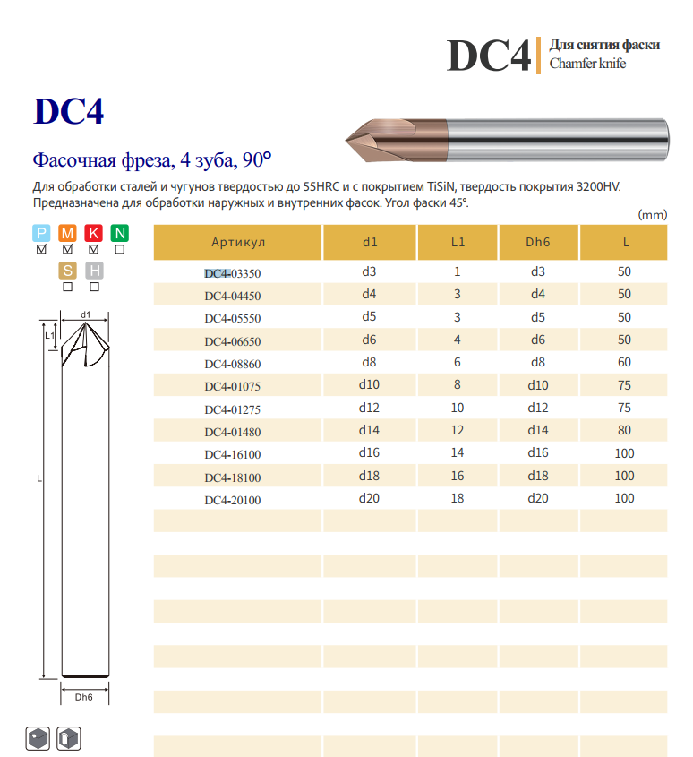
ООО "ДАЛТУЛ"
Фрезы фасочные 90 гр.
Диаметр | Артикул | Обозначение | Кол-во | Примечания
4.0 | 218040 | DC4-04450 | 0
5.0 | 218050 | DC4-05550 | 0
6.0 | 218060 | DC4-06650 | 4
7.0 | 218080 | DC4-08860 | 0
10.0 | 218100 | DC4-01075 | 1
12.0 | 218120 | DC4-01275 | 4

Фрезы с обр.радиусом
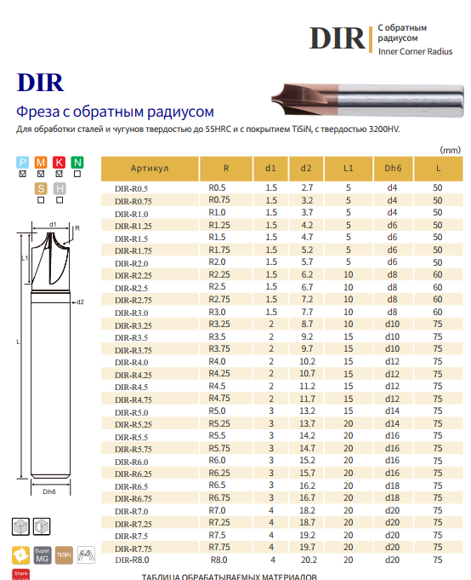
ООО "ДАЛТУЛ"
Фрезы с обр.радиусом
Диаметр d2 | Диаметр хв-ка | Артикул | Обозначение | Кол-во | Примечания
3.7 | 4.0 | 219010 | DIR-R1 | 5
4.7 | 6.0 | 219015 | DIR-R1.5 | 5
5.2 | 6.0 | 219020 | DIR-R2 | 5
6.7 | 8.0 | 219025 | DIR-R2.5 | 3
7.7 | 8.0 | 219030 | DIR-R3 | 4
10.2 | 12.0 | 219040 | DIR-R4 | 5
13.2 | 14.0 | 219050 | DIR-R5 | 5

Резьбофрезы
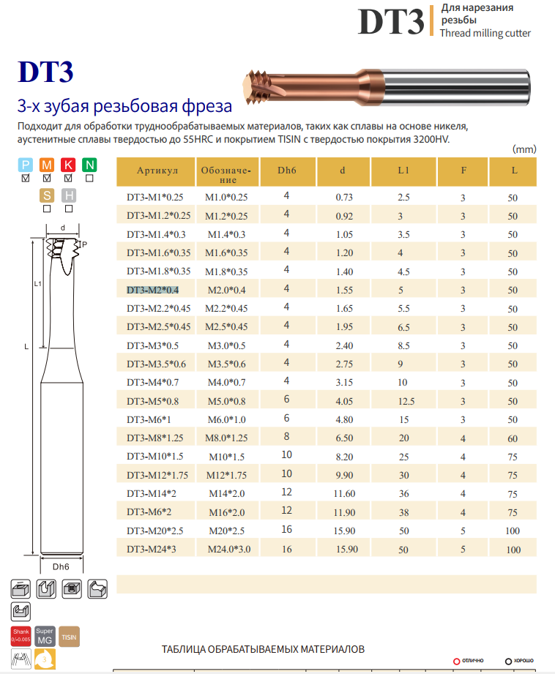
ООО "ДАЛТУЛ"
Фрезы резьбовые Z=3
Диаметр | Шаг | Артикул | Обозначение | Кол-во | Примечания
М1,6 | 0.4 | 220016 | DT3-M1.6*0.35 | 15
М2 | 0.4 | 220020 | DT3-M2*0.4 | 5
М2,5 | 0.45 | 220025 | DT3-M2.5*0.45 | 5
М3 | 0.5 | 220030 | DT3-M3*0.5 | 5
М4 | 0.7 | 220040 | DT3-M4*0.7 | 5
М5 | 0.8 | 220050 | DT3-M5*0.8-4 | 5
М6 | 1.0 | 220060 | DT3-M6*1.0 | 10
М8 | 1.25 | 220080 | DT3-M8*1.25-6 | 9 | хв-к ф6
М10 | 1.5 | 220100 | DT3-M10*1.5-8 | 10 | хв-к ф8

HAIMER
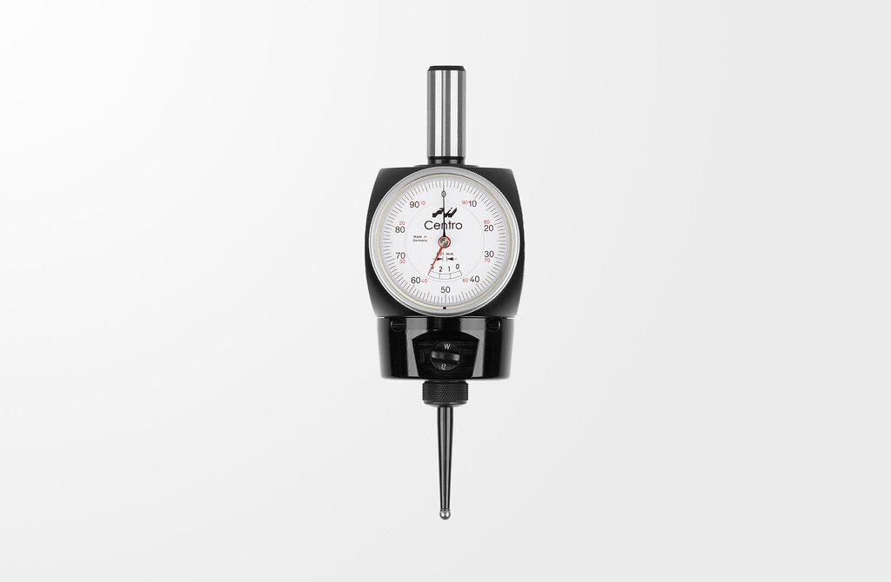
ООО "ДАЛТУЛ"
Фрезы по стали, нерж.стали, чугуну, жаропрочным сплавам (Z4)
Диаметр | Наименование | Обозначение | Кол-во | Примечания
2 | Фреза VHM ф2 | F2004NNH0200CDA | 11 |  | https://shop.haimer.com/us/search?search=F2004NNH0200CDA
3 | Фреза VHM ф3 | F2004NNH0300CDA | 29
4 | Фреза VHM ф4 | F2004NNH0400CDA | 23
5 | Фреза VHM ф5 | F2004NNH0500CDA | 34
6 | Фреза VHM ф6 | F2004NNH0600CDA | 27
8 | Фреза VHM ф8 | F2004NNH0800CDA | 36
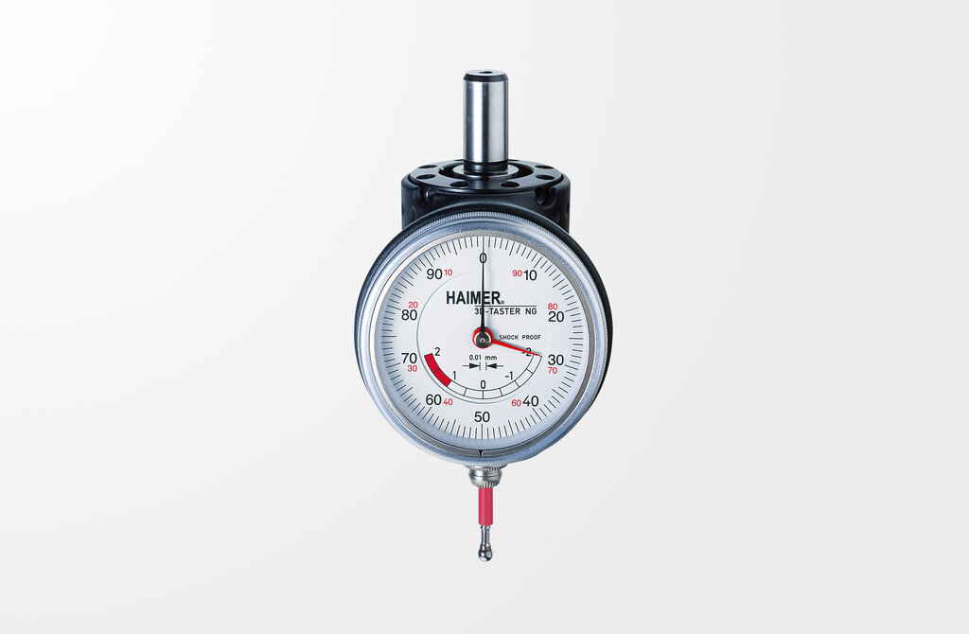
10 | Фреза VHM ф10 | F2004NNH1000CDA | 25
12 | Фреза VHM ф12 | F2004NNH1200CDA | 27
16 | Фреза VHM ф16 | F2004NNH1600CDA | 34
20 | Фреза VHM ф20 | F2004NNH2000CDA | 17
 |  |  | 263

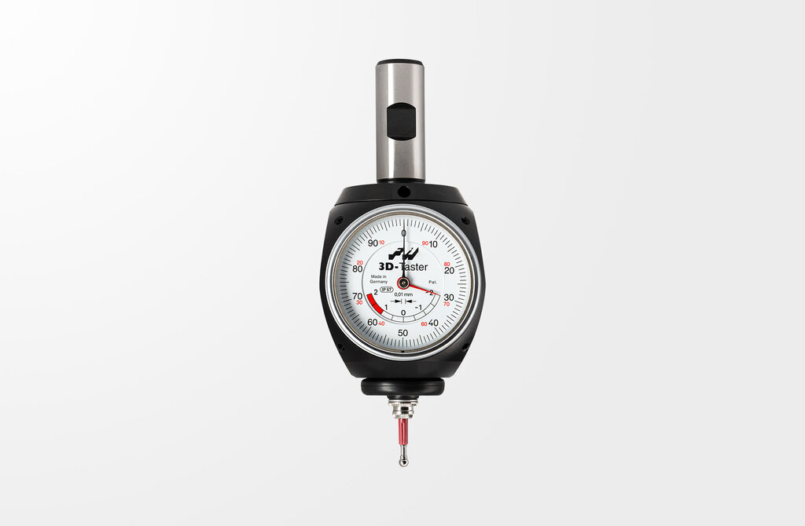
 | 1 | 3D-щуп универсальный. Артикул: 80.360.00. Торговая марка: HAIMER |  | HAIMER | Германия | 2 | https://shop.haimer.com/us/Universal-3D-Sensor/80.360.00.FHN
 | 2 | Центроискатель Haimer . Артикул: 80.300.00.FHN. Торговая марка: HAIMER |  | HAIMER | Германия |  | https://shop.haimer.com/us/Coaxial-indicator-Centro/80.300.00.FHN
 | 3 | Щуп Ø5 для центро. Артикул: 80.302.00. Торговая марка: HAIMER |  | HAIMER | Германия |  | https://shop.haimer.com/us/search?search=80.302.00
 | 4 | Щуп Ø2 для центро. Артикул: 80.303.00. Торговая марка: HAIMER |  | HAIMER | Германия |  | https://shop.haimer.com/us/Probe-tip-straight-for-coaxial-indicator-Centro/80.303.00
 | 5 | 3D-щуп универсальный новой генерации (Ø хв=12мм). Артикул: 80.360.00NG |  | HAIMER | Германия |  | https://shop.haimer.com/us/3D-Sensor-New-Generation/80.360.00NG
 | 7 | Щуп ф4 арт.80.362.00 |  | HAIMER | Германия | 56 | https://shop.haimer.com/us/Short-probe-tip-for-3D-Sensor/80.362.00
 | 8 | Щуп ф8 арт.80.363.00 |  | HAIMER | Германия | 29 | https://shop.haimer.com/us/Long-probe-tip-for-3D-Sensor/1-MT-2-451000-4-306000-5-306010

Сверла VHM
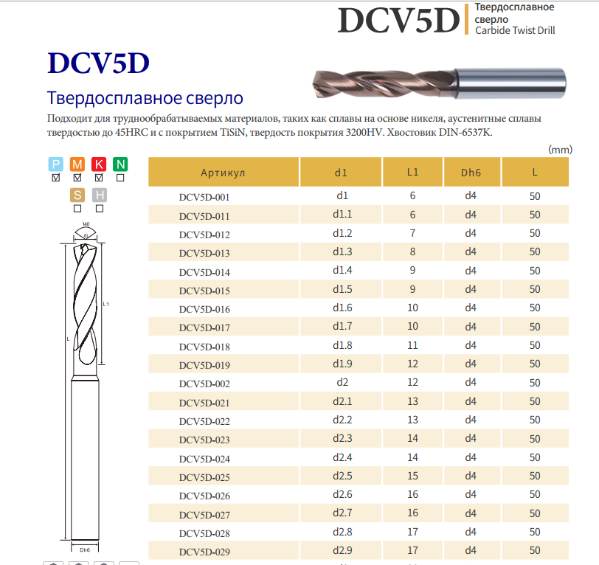
ООО "ДАЛТУЛ"/ Производство ФРЕЗ,СВЕРЛ под индивидуальные размеры.
 | Сверла тв.сплав 5xD с покрытием TiSiN
Артикул | Наименование | Обозначение | Кол-во | Примечания
305001 | Сверло VHM ф1,25 | DCV5D-0125 | 5
305002 | Сверло VHM ф1,3 | DCV5D-013 | 5
305003 | Сверло VHM ф1,5 | DCV5D-015 | 5
305004 | Сверло VHM ф1,6 | DCV5D-016 | 5
305005 | Сверло VHM ф1,7 | DCV5D-017 | 4
305006 | Сверло VHM ф2,0 | DCV5D-002 | 6
305007 | Сверло VHM ф2,05 | DCV5D-0205 | 2
305008 | Сверло VHM ф2,1 | DCV5D-021 | 5
305009 | Сверло VHM ф2,5 | DCV5D-025 | 0
305010 | Сверло VHM ф2,55 | DCV5D-0255 | 5
305011 | Сверло VHM ф3,0 | DCV5D-003 | 7
305012 | Сверло VHM ф3,3 | DCV5D-033 | 5
305013 | Сверло VHM ф3,4 | DCV5D-034 | 5
305014 | Сверло VHM ф4,0 | DCV5D-004 | 0
305015 | Сверло VHM ф4,2 | DCV5D-042 | 5
305016 | Сверло VHM ф4,3 | DCV5D-043 | 0
305017 | Сверло VHM ф4,5 | DCV5D-045 | 6
305018 | Сверло VHM ф5,0 | DCV5D-005 | 12
305019 | Сверло VHM ф5,1 | DCV5D-051 | 0
305020 | Сверло VHM ф6,0 | DCV5D-006 | 11
305021 | Сверло VHM ф6,5 | DCV5D-065 | 5
305022 | Сверло VHM ф6,8 | DCV5D-068 | 7
305023 | Сверло VHM ф7,0 | DCV5D-007 | 8
305024 | Сверло VHM ф8,0 | DCV5D-008 | 11
305025 | Сверло VHM ф8,5 | DCV5D-085 | 7
305026 | Сверло VHM ф8,6 | DCV5D-086 | 6
305027 | Сверло VHM ф10,0 | DCV5D-100 | 2
305028 | Сверло VHM ф11,5 | DCV5D-115 | 0

Сверла центр.
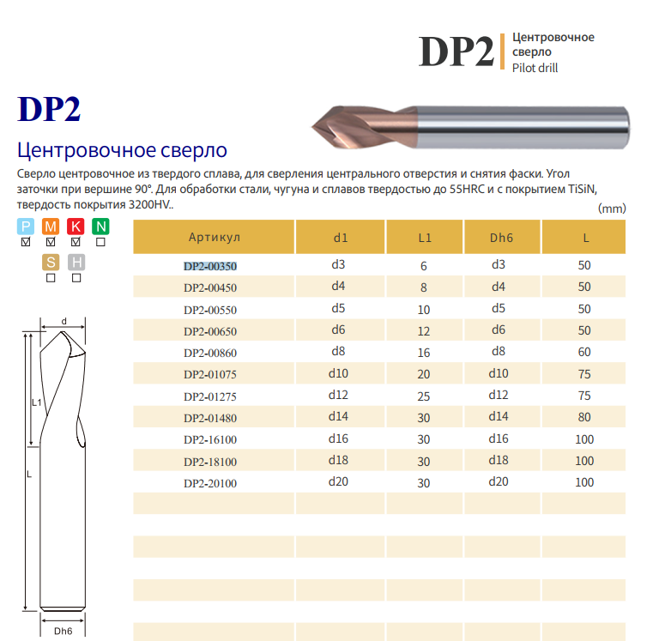
ООО "ДАЛТУЛ"/ Производство ФРЕЗ,СВЕРЛ под индивидуальные размеры.
 | Сверла тв.сплав центровочные 90 гр.
Артикул | Наименование | Обозначение | Кол-во | Примечания
302003 | Сверло центр. VHM ф3,0 | DP2-00350 | 5
302004 | Сверло центр. VHM ф4,0 | DP2-00450 | 0
302005 | Сверло центр. VHM ф5,0 | DP2-00550 | 0
302006 | Сверло центр. VHM ф6,0 | DP2-00650 | 0
302008 | Сверло центр. VHM ф8,0 | DP2-00860 | 5
302010 | Сверло центр. VHM ф10,0 | DP2-01075 | 0

Развертки
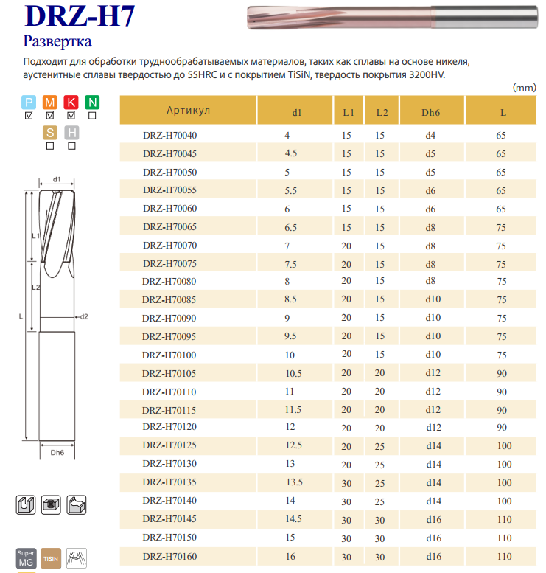
ООО "ДАЛТУЛ"/ Производство Разверток под индивидуальные размеры и допуска !
 | Развертки тв.сплавные винтовые с допуском H7
Артикул | Наименование | Обозначение | Кол-во | Примечания
 | Развертка VHM ф3,0H7 | DRZ-H70003 | 12 | L1=10 L2=12 Lo=50 | сделали под заказ на склад
 | Развертка VHM ф4,0H7 | DRZ-H70040
 | Развертка VHM ф5,0H7 | DRZ-H70050 | 3
 | Развертка VHM ф6,0H7 | DRZ-H70060 | 3
 | Развертка VHM ф8,0H7 | DRZ-H70080 | 3
 | Развертка VHM ф10,0H7 | DRZ-H70100 | 1

Метчики
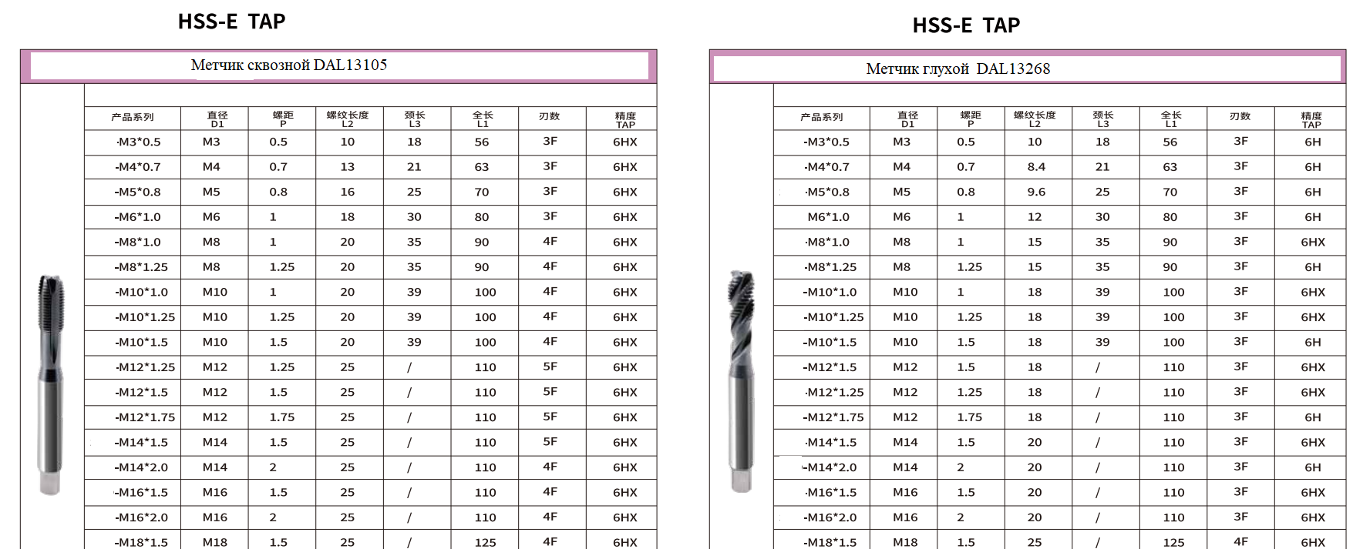
 | ООО "ДАЛТУЛ"
 | Метчики DALTOOL прямые c покрытием TiAlN |  |  |  | / AlCrN
Артикул | Диаметр | Наименование инструмента | Обозначение | Кол-во | Примечания
 | М1,6 | Метчик ск. HSSE | DAL13106-M1.6*0.35 | 8 | без покрытия
 | М2 | Метчик ск. HSSE | DAL13106-M2*0.4 | 10 | без покрытия
 | М2,5 | Метчик ск. HSSE | DAL13106-M2.5*0.45 | 5 | без покрытия
 | М1,6 | Метчик ск. HSSE | DAL13125-M1.6*0.35 | 10 | для сквозной резьбы
 | М2 | Метчик ск. HSSE | DAL13125-M2*0.4 | 12 | для сквозной резьбы
 | М2,5 | Метчик ск. HSSE | DAL13125-M2.5*0.45 | 10 | для сквозной резьбы
401030 | М3 | Метчик ск. HSSE | DAL13105-M3*0,5 | 21 | для сквозной резьбы
401040 | М4 | Метчик ск. HSSE | DAL13105-M4*0.7 | 37 | для сквозной резьбы
401050 | М5 | Метчик ск. HSSE | DAL13105-M5*0,8 | 27 | для сквозной резьбы
401060 | М6 | Метчик ск. HSSE | DAL13105-M6*1,0 | 8 | для сквозной резьбы
401080 | М8 | Метчик ск. HSSE | DAL13105-M8*1,25 | 42 | для сквозной резьбы
401100 | М10 | Метчик ск. HSSE | DAL13105-M10*1,5 | 20 | для сквозной резьбы
401120 | М12 | Метчик ск. HSSE | DAL13105-M12*1,75 | 16 | для сквозной резьбы

 | Метчики DALTOOL винтовые c покрытием TiAlN |  |  |  | / AlCrN
Артикул | Диаметр | Наименование инструмента | Обозначение | Кол-во | Примечания
 | М1,6 | Метчик гл. HSSE | DAL13267-M1.6*0.35 | 5 | без покрытия
 | М2 | Метчик гл. HSSE | DAL13267-M2*0.4 | 9 | без покрытия
 | М2,5 | Метчик гл. HSSE | DAL13267-M2.5*0.45 | 11 | без покрытия
 | М1,6 | Метчик гл. HSSE | DAL13121-M1.6*0.35 | 8 | для глухой резьбы
 | М2 | Метчик гл. HSSE | DAL13121-M2*0.4 | 10 | для глухой резьбы
 | М2,5 | Метчик гл. HSSE | DAL13121-M2.5*0.45 | 12 | для глухой резьбы
402030 | М3 | Метчик гл. HSSE | DAL13268-M3*0,5 | 14 | для глухой резьбы
402040 | М4 | Метчик гл. HSSE | DAL13268-M4*0.7 | 22 | для глухой резьбы
402050 | М5 | Метчик гл. HSSE | DAL13268-M5*0,8 | 0 | для глухой резьбы
402060 | М6 | Метчик гл. HSSE | DAL13268-M6*1,0 | 21 | для глухой резьбы
402080 | М8 | Метчик гл. HSSE | DAL13268-M8*1,25 | 22 | для глухой резьбы
402100 | М10 | Метчик гл. HSSE | DAL13268-M10*1,5 | 17 | для глухой резьбы
402120 | М12 | Метчик гл. HSSE | DAL13268-M12*1,75 | 20 | для глухой резьбы

 | Метчики HSSE сквозные и глухие без покрытия ORION/ATORN (Германия)
 | Диаметр | Обозначение | артикул | Кол-во | Примечания
 | М1,6 | Метчик гл. HSSE М1,6 | 13125016 | 49 | для глухой резьбы | Описание | https://www.hahn-kolb.de/ATORN-screw-tap-HSSE-shape-C-40-M16-ISO2-25xD-CNC-UNI-for-blind-hole/13125016.sku/en/US/EUR/
 | М2 | Метчик гл. HSSE М2 | 13267020 |  | для глухой резьбы
 | М2,5 | Метчик гл. HSSE М2,5 | 13267025 | 43 | для глухой резьбы
 | М3 | Метчик гл. HSSE М3 | 13268030 | 2 | для глухой резьбы |  | https://www.hahn-kolb.de/ORION-screw-tap-HSSE-C-371-40-M3-05-mm-ISO-2-D-3xD-CNC-conv-P/13268030.sku/en/US/EUR/?CampaignName=SR007
 | М4 | Метчик гл. HSSE М4 | 13268040 |  | для глухой резьбы
 | М5 | Метчик гл. HSSE М5 | 13268050 |  | для глухой резьбы
 | М6 | Метчик гл. HSSE М6 | 13268060 | 6 | для глухой резьбы
 | М8 | Метчик гл. HSSE М8 | 13268080 |  | для глухой резьбы
 | М10 | Метчик гл. HSSE М10 | 13268100 |  | для глухой резьбы
 | М12 | Метчик гл. HSSE М12 | 13268120 | 5 | для глухой резьбы
 | М1,6 | Метчик ск. HSSE М1,6 | 13121016 | 56 | для сквозной резьбы
 | М2 | Метчик ск. HSSE М2 | 13106020 | 13 | для сквозной резьбы |  | https://www.hahn-kolb.de/ATORN-screw-tap-HSSE-B-371-0-M2-04-mm-ISO2-D-3xD-P/13106020.sku/en/US/EUR/?ReplacementProduct=false&CampaignName=SR007&VisibleSearchTerm=13106020
 | М2,5 | Метчик ск. HSSE М2,5 | 13106025 | 8 | для сквозной резьбы
 | М3 | Метчик ск. HSSE М3 | 13105030 | 56 | для сквозной резьбы |  | https://www.hahn-kolb.de/ORION-screw-tap-HSSE-B-371-0-M3-05-mm-ISO-2-D-3xD-conv-P/13105030.sku/en/US/EUR/?CampaignName=SR007
 | М4 | Метчик ск. HSSE М4 | 13105040 | 22 | для сквозной резьбы
 | М5 | Метчик ск. HSSE М5 | 13105050 | 6 | для сквозной резьбы
 | М6 | Метчик ск. HSSE М6 | 13105060 | 24 | для сквозной резьбы
 | М8 | Метчик ск. HSSE М8 | 13105080 |  | для сквозной резьбы
 | М10 | Метчик ск. HSSE М10 | 13105100 |  | для сквозной резьбы
 | М12 | Метчик ск. HSSE М12 | 13105120 |  | для сквозной резьбы

